테스트 케이스별 결과 화면
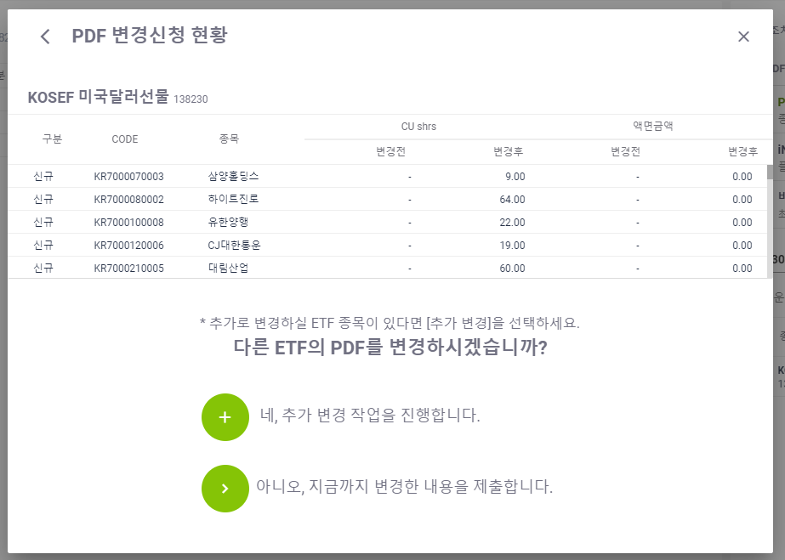
ETP 플랫폼 구축 |  |  |  | 단위테스트 결과서
단위테스트 ID | UT-ETP-OP-10 | 단위테스트명 | ETF PDF 변경
업무구분 | ETP | 작성자 | 최병국

1. 주식수 변경시 평가금액이 제대로 변경되는지 확인한다.
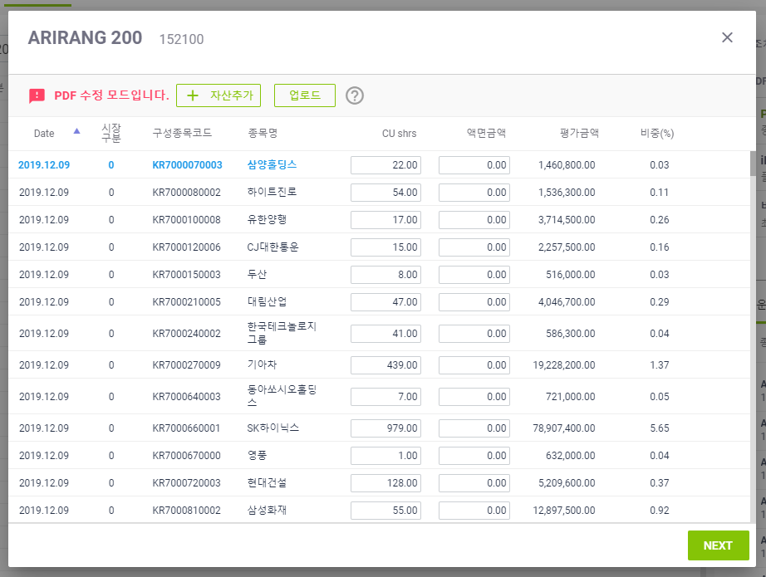
2. 변경된 내용이 있을시에만 다음단계가 동작되는지 확인한다.
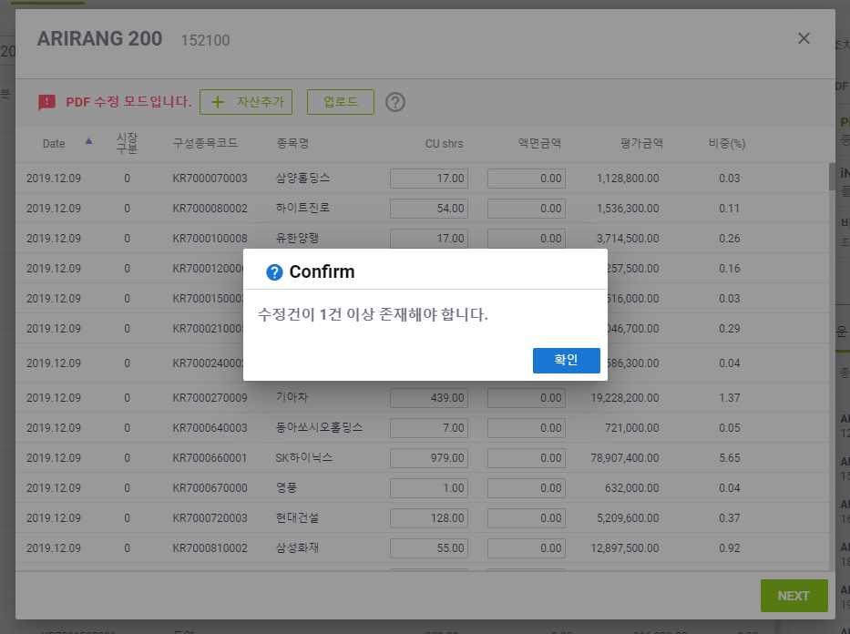
3. CU shrs 만 수정 한 후 Next 버튼 누를시 변경현황이 노출되는지 확인한다.
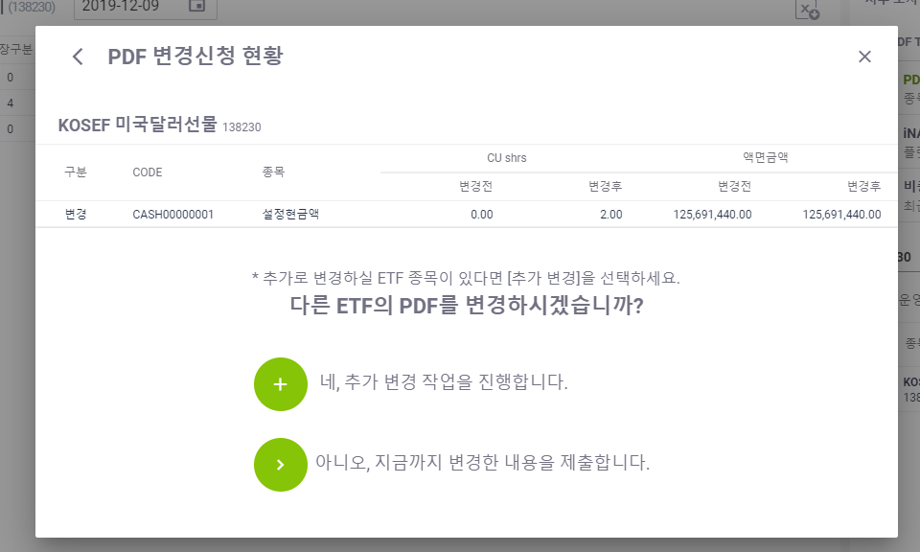
4. CU shrs 에 음수 입력 후 Next 버튼 누를시 변경현황이 노출되는지 확인한다.
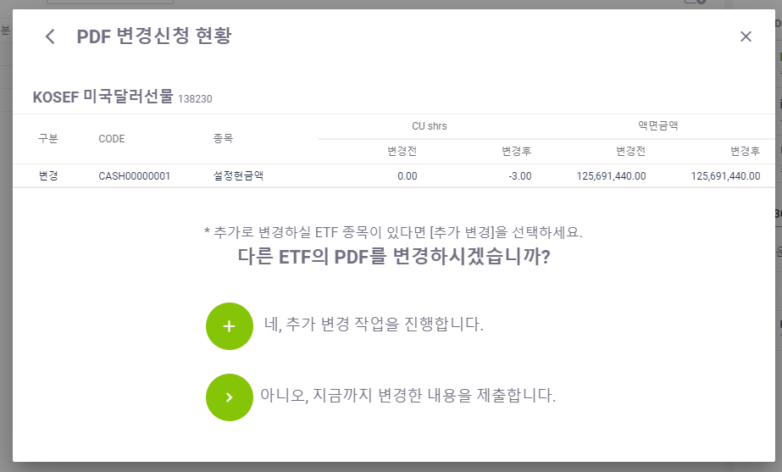
5. 액면금액 수정 한 후 Next 버튼 누를시 변경현황이 노출되는지 확인한다.
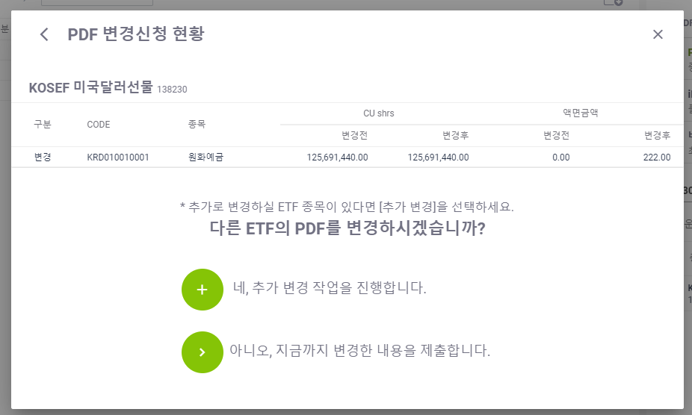
6. 액면금액에 음수 입력 후 Next 버튼 누를시 변경현황이 노출되는지 확인한다.
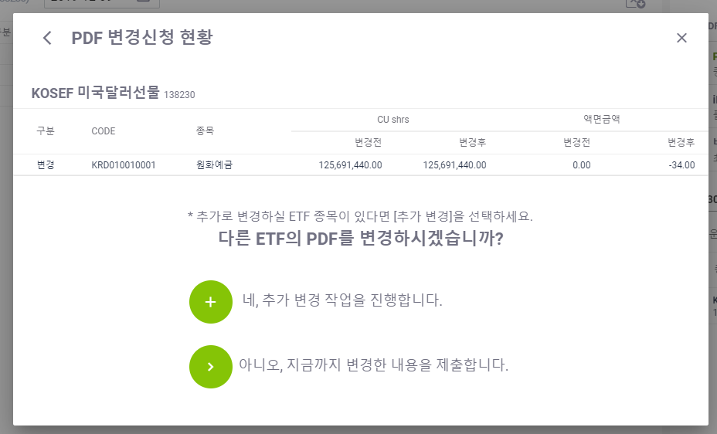
7. CU shrs 와 액면금액 둘다 수정 한 후 Next 버튼 누를시 변경현황이 노출되는지 확인한다.
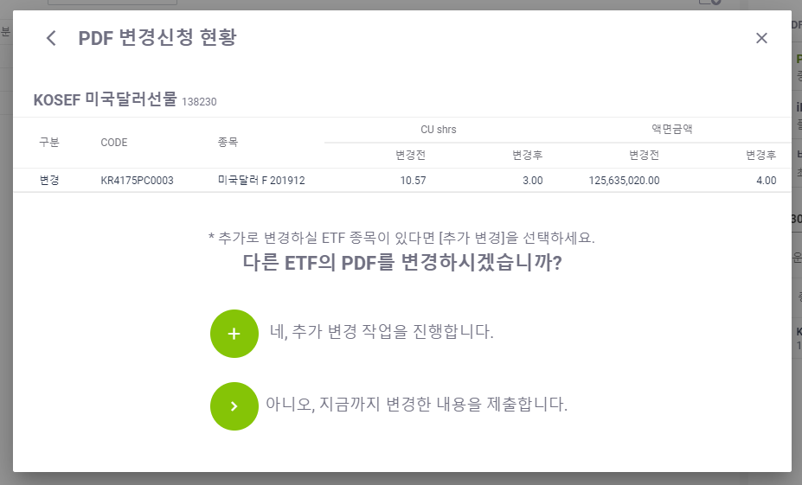
8. 업로드 설명팝업이 제대로 노출되는지 확인한다.
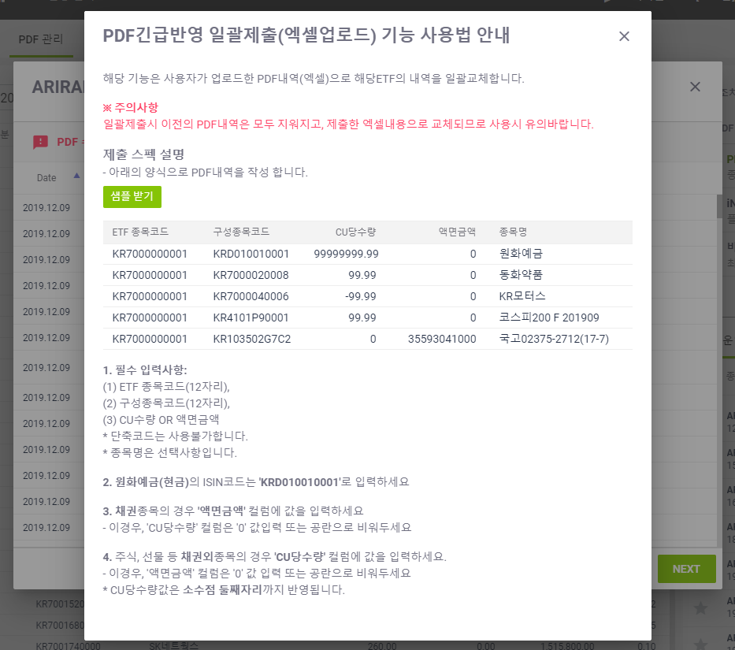
9. 업로드 설명에서 샘플받기가 정상 동작되는지 확인한다.
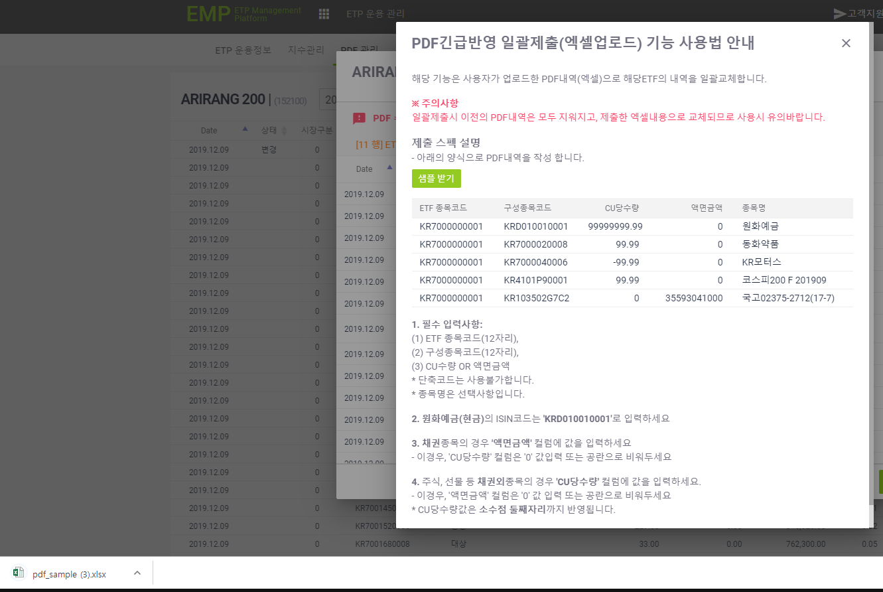
10. 업로드시 비어있는 열이 존재하는 경우 메시지가 노출되는지 확인한다.
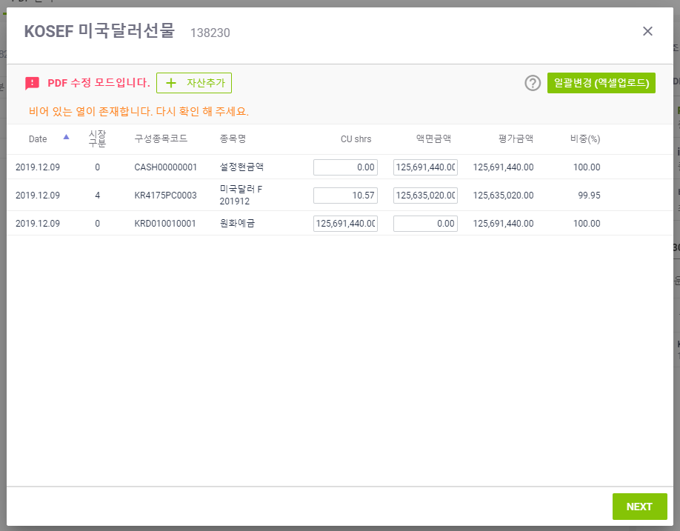
11. 업로드시 ETF 종목코드 가 현재 코드와 다르게 입력하여 오류가 노출되는지 확인한다.
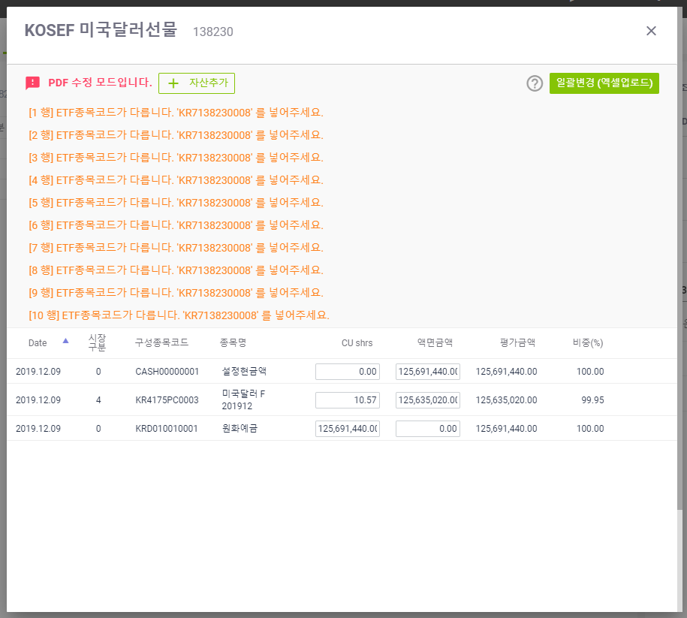
12. 업로드시 구성종목코드가 DB에 존재하지 않고, [ ""KR1"", ""KR3"", ""KR6"", ""CASH00000001"", ""KRD010010001"", ""USDZZ0000001"", ""JPYZZ0000001"" ] 이 포함되어 있지 않은 경우 오류가 노출됨을 확인한다.
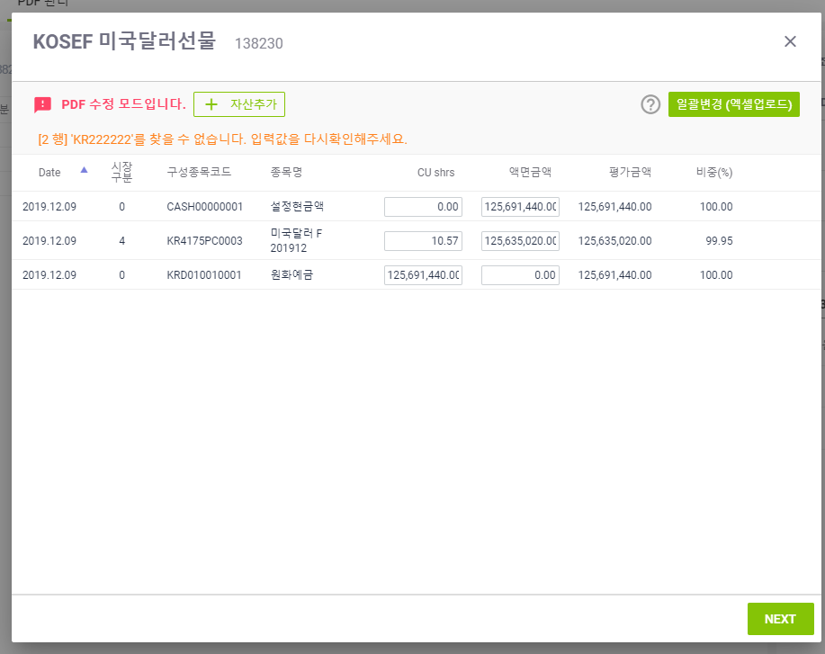
13. 업로드시 구성종목코드가 DB에 존재하지 않고, [ ""KR1"", ""KR3"", ""KR6"", ""CASH00000001"", ""KRD010010001"", ""USDZZ0000001"", ""JPYZZ0000001"" ] 이 포함되어 있는데 종목명을 입력하지 않은 경우 메시지가 노출되는지 확인한다.
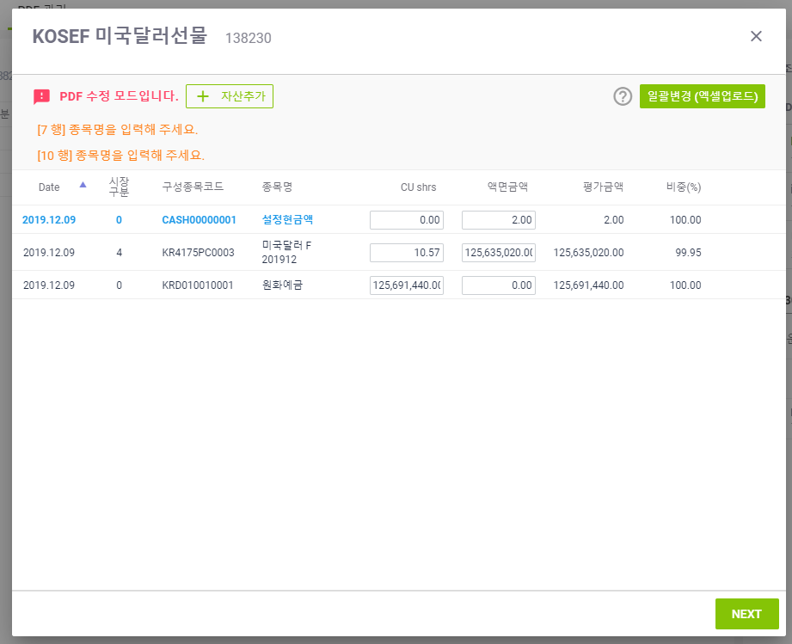
14. 업로드시 CU당 수량을 잘못입력한 경우 오류가 노출되는지 확인한다.
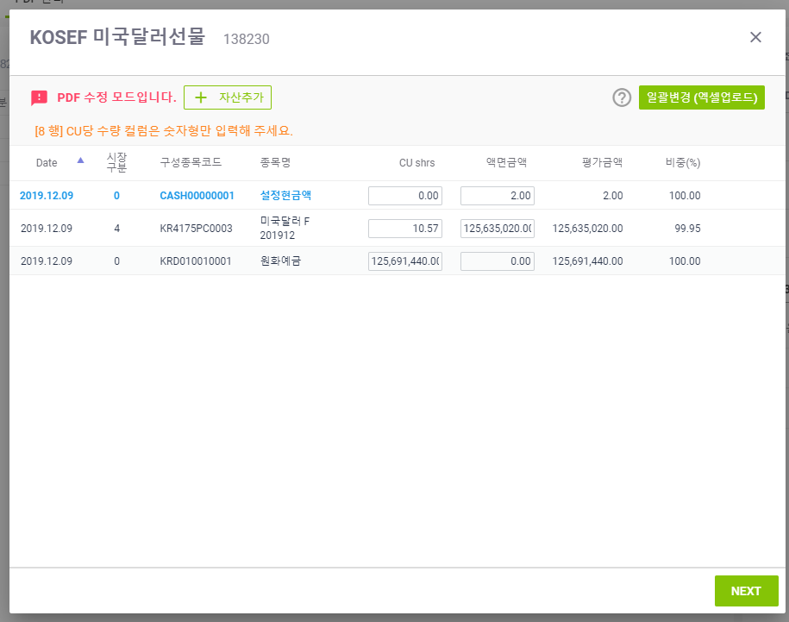
15. 업로드시 CU당 수량을 음수 입력한 경우 정상적으로 업로드 됨을 확인한다.
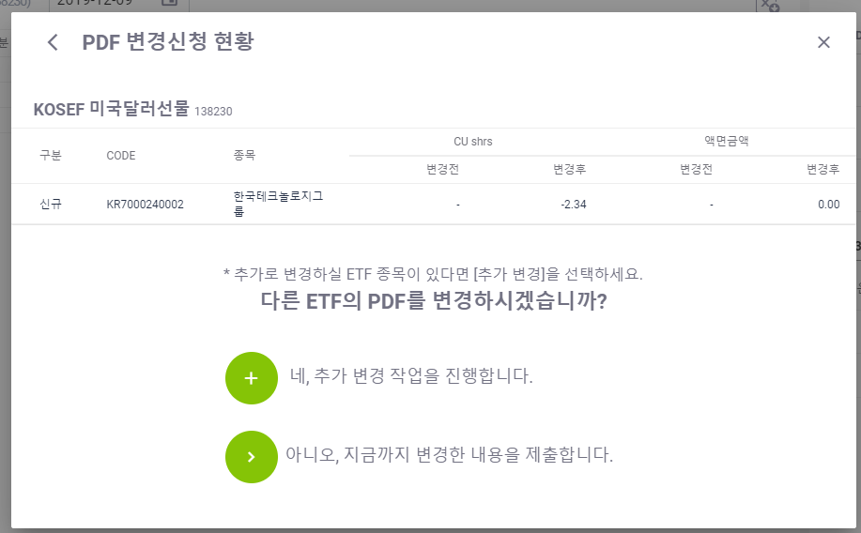
16. 업로드시 액면금액을 잘못입력한 경우 오류가 노출되는지 확인한다.

17. 업로드시 액면금액을 음수 입력한 경우 정상적으로 업로드 되는지 확인한다.
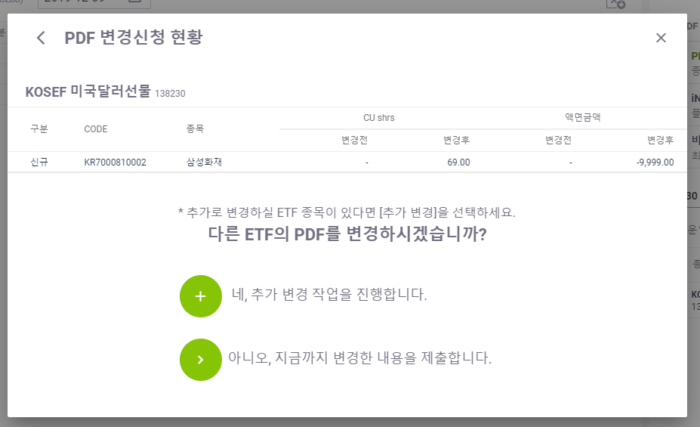
18. 업로드가 정상인 경우 정상적으로 업로드 되는지 확인한다.

